暂存机
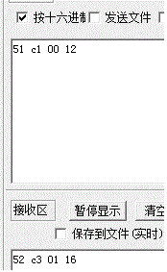
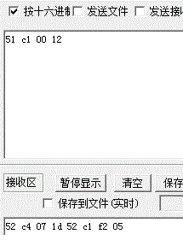
一、暂存机向后接OK板：
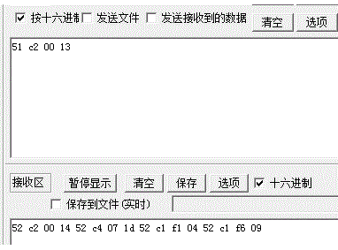
 |  | 1 | 发送向后接OK板指令：51 c2 00 13
 |  | 2 | 暂存机返回状态忙：52 c2 06 1b
 |  | 3 | 等待暂存机返回“准备好接OK板”指令：52 c2 04 19
 |  | 4 | 开始向暂存机送板
 |  | 5 | 暂存机反馈“接板完成”指令（空闲）：52 c2 00 14 | 接板完成为什么就便空闲了？这不是还没送出去吗？
 |  | 6 | 暂存机反馈“准备送板（无测试）”指令：52 c1 f6 09

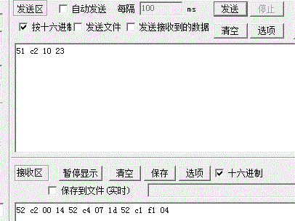
二、暂存机向后接NG板：
 |  | 1 | 发送向后接NG板指令：51 c2 10 23
 |  | 2 | 暂存机返回状态忙：52 c2 06 1b
 |  | 3 | 等待暂存机返回“准备好接NG板”指令：52 c2 05 1a
 |  | 4 | 开始向暂存机送板
 |  | 5 | 暂存机反馈“接板完成”指令：52 c2 00 14

注意事项：1、发送接板指令后，一定要等待暂存机返回“准备好接板”才开始送板；如果暂存机没有返回“准备好接板”指令，而是返回“未准备好52 c3 03 18”指令，则等待1秒钟再发送，如果还是没有返回“准备好接板”指令而是返回未准备好指令，则继续等待1秒钟再发送，直到收到“准备好接板”指令或是异常指令为止。 2、其它没有列举的跟接驳台类似。
无板送板 | 有板送板

Sheet3
 |  |  | 接驳台发出的第一个消息是什么？ 有无“正在接板/开始接板”的消息
 |  |  | 要不要给ICT发一个准备接板的指令
 |  |  | ICT接板完成后， 是否需要一个“开始检测”的指令
 |  |  | 测试中消息是干嘛的
 |  |  | 暂存机接板完成/空闲这个消息用在何处？
 |  |  | 移载机去送板的时候。 移动要不要两次确认
 |  |  | 收板机有无状态
 |  |  | 移栽不需要左右移动， 只是从收板状态变成送板状态， 需要发指令吗
 |  |  | 怎么触发设备发送 空闲/正常指令
 |  |  | 大端还是小端？

接驳台

空闲

 | 自动送板

接板完成
 |  | 板离开前感应器触发此消息

 | 修改设备状态为有板

有板

接板完成
 |  | 板到达后感应器触发此消息

